Sheet1
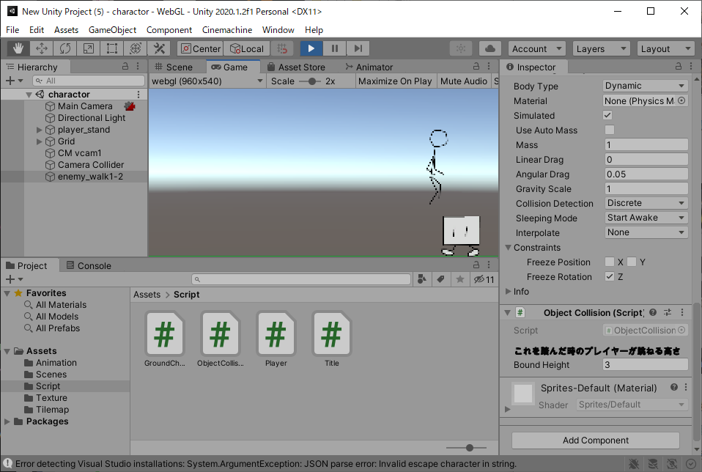
課題内容：勤務先使用環境学習
 | 9：00～12：00 | Unityでプログラミングをやってみよう【C#基本】(プログラミング作成・動作理解)
 | 12：00～13：00 | 昼食
 | 13：00～15：00 | Unityでプログラミングをやってみよう【C#基本】(プログラミング作成・動作理解)
 | 15：00～17：30 | ゲーム開発ができるようになる基礎知識まとめ(資料まとめ)
 | 17：30～18：00 | 本日のまとめ／明日の課題準備

 | 1．Unityでプログラミングをやってみよう【C#基本】
 | https://dkrevel.com/makegame-beginner/program-beginner/

 | 上記URL内容を確認しながらプログラムの作成を行いました。

 | Unityでプログラミングをやってみよう【C#基本】

 | 敵・踏んづける編

 | マリオのクリボーみたいな敵を作ってみよう・その２

 | 1. 衝突するとプレイヤーはやられる
 | 2. ふんづけるとプレイヤーがちょっと跳ねる
 | 3. ふんづけると敵はやられる
 | 4. 画面内に入ると動き出す
 | 5. 動いている間はひたすら一定方向に動く
 | 6. 壁に当たると反対側へ動く

 | 敵を踏んづけてジャンプしよう

 | using System.Collections;
 | using System.Collections.Generic;
 | using UnityEngine;

 | public class ObjectCollision : MonoBehaviour
 | {
 | [Header("これを踏んだ時のプレイヤーが跳ねる高さ")]public float boundHeight;

 | /// <summary>
 | /// このオブジェクトをプレイヤーが踏んだかどうか
 | /// </summary>
 | [HideInInspector]public bool playerStepOn;
 | }

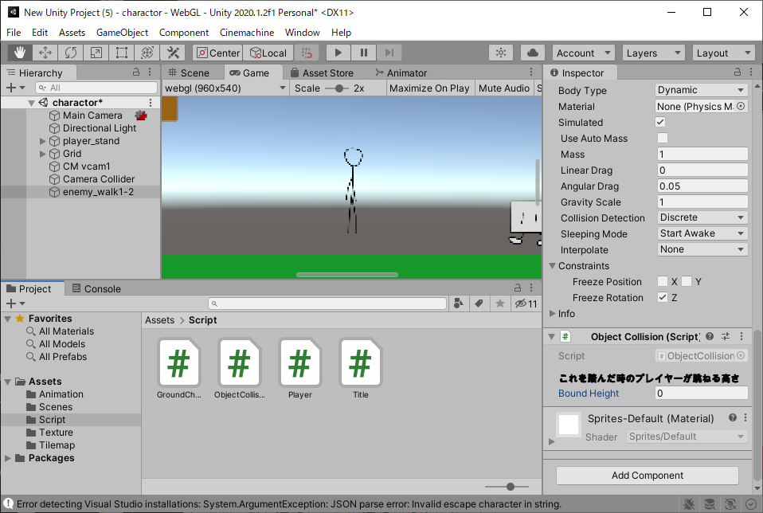

 | #region//接触判定
 | private void OnCollisionEnter2D(Collision2D collision)
 | {
 | if (collision.collider.tag == enemyTag)
 | {
 | anim.Play("player_down");
 | isDown = true;
 | }
 | }
 | #endregion

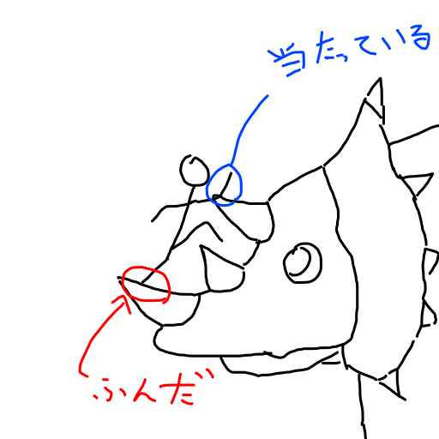

 | foreach (ContactPoint2D p in collision.contacts)
 | {
 | }

 | foreach (ContactPoint2D p in collision.contacts)
 | {
 | if (敵と衝突した位置が足元だったら)
 | {
 | //もう一度跳ねる
 | }
 | else
 | {
 | //ダウンする
 | }
 | }

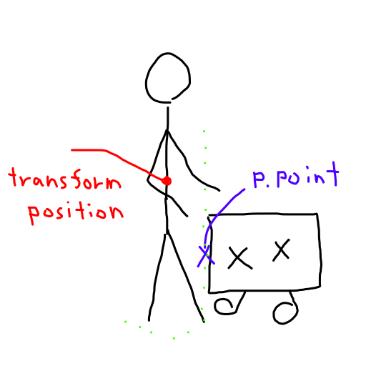

 | private CapsuleCollider2D capcol = null;
 | void Start()
 | {
 | capcol = GetComponent<CapsuleCollider2D>();
 | }

 | [Header("踏みつけ判定の高さの割合")] public float stepOnRate;

 | //踏みつけ判定になる高さ
 | float stepOnHeight = (capcol.size.y * (stepOnRate / 100f));

 | //踏みつけ判定のワールド座標
 | float judgePos = transform.position.y - (capcol.size.y / 2f) + stepOnHeight;

 | //踏みつけ判定になる高さ
 | float stepOnHeight = (capcol.size.y * (stepOnRate / 100f));
 | //踏みつけ判定のワールド座標
 | float judgePos = transform.position.y - (capcol.size.y / 2f) + stepOnHeight;

 | foreach (ContactPoint2D p in collision.contacts)
 | {
 | if (p.point.y < judgePos)
 | {
 | //もう一度跳ねる
 | }
 | else
 | {
 | //ダウンする
 | }
 | }

 | /// <summary>
 | /// Y成分で必要な計算をし、速度を返す。
 | /// </summary>
 | /// <returns>Y軸の速さ</returns>
 | private float GetYSpeed()
 | {
 | float verticalKey = Input.GetAxis("Vertical");
 | float ySpeed = -gravity;

 | //何かを踏んだ際のジャンプ
 | if (isOtherJump)
 | {
 | //現在の高さが飛べる高さより下か
 | bool canHeight = jumpPos + otherJumpHeight > transform.position.y;
 | //ジャンプ時間が長くなりすぎてないか
 | bool canTime = jumpLimitTime > jumpTime;

 | if (canHeight && canTime && !isHead)
 | {
 | ySpeed = jumpSpeed;
 | jumpTime += Time.deltaTime;
 | }
 | else
 | {
 | isOtherJump = false;
 | jumpTime = 0.0f;
 | }
 | }
 | //地面にいるとき
 | else if (isGround)
 | {
 | if (verticalKey > 0)
 | {
 | ySpeed = jumpSpeed;
 | jumpPos = transform.position.y; //ジャンプした位置を記録する
 | isJump = true;
 | jumpTime = 0.0f;
 | }
 | else
 | {
 | isJump = false;
 | }
 | }
 | //ジャンプ中
 | else if (isJump)
 | {
 | //上方向キーを押しているか
 | bool pushUpKey = verticalKey > 0;
 | //現在の高さが飛べる高さより下か
 | bool canHeight = jumpPos + jumpHeight > transform.position.y;
 | //ジャンプ時間が長くなりすぎてないか
 | bool canTime = jumpLimitTime > jumpTime;

 | if (pushUpKey && canHeight && canTime && !isHead)
 | {
 | ySpeed = jumpSpeed;
 | jumpTime += Time.deltaTime;
 | }
 | else
 | {
 | isJump = false;
 | jumpTime = 0.0f;
 | }
 | }

 | if (isJump || isOtherJump)
 | {
 | ySpeed *= jumpCurve.Evaluate(jumpTime);
 | }
 | return ySpeed;
 | }

 | #region//接触判定
 | private void OnCollisionEnter2D(Collision2D collision)
 | {
 | if (collision.collider.tag == enemyTag)
 | {
 | //踏みつけ判定になる高さ
 | float stepOnHeight = (capcol.size.y * (stepOnRate / 100f));
 | //踏みつけ判定のワールド座標
 | float judgePos = transform.position.y - (capcol.size.y / 2f) + stepOnHeight;
 | foreach (ContactPoint2D p in collision.contacts)
 | {
 | if (p.point.y < judgePos)
 | {
 | //もう一度跳ねる
 | }
 | else
 | {
 | //ダウンする
 | }
 | }
 | }
 | }
 | #endregion

 | ObjectCollision o = collision.gameObject.GetComponent<ObjectCollision>();

 | if (o != null)
 | {
 | otherJumpHeight = o.boundHeight; //踏んづけたものから跳ねる高さを取得する
 | o.playerStepOn = true; //踏んづけたものに対して踏んづけた事を通知する
 | jumpPos = transform.position.y; //ジャンプした位置を記録する
 | isOtherJump = true;
 | isJump = false;
 | jumpTime = 0.0f;
 | }
 | else
 | {
 | Debug.Log("ObjectCollisionが付いてないよ!");
 | }

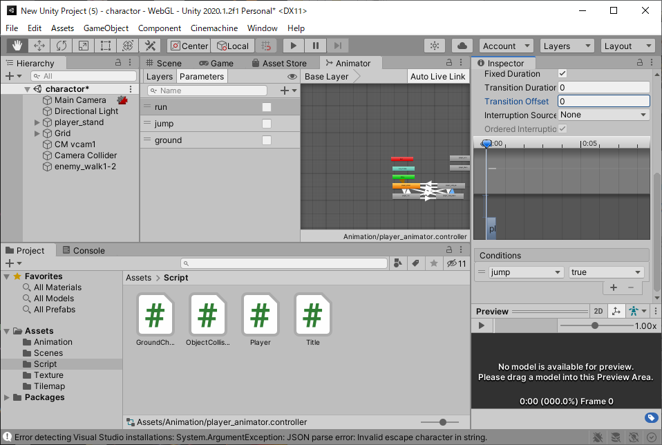

 | using System.Collections;
 | using System.Collections.Generic;
 | using UnityEngine;
 | public class Player : MonoBehaviour
 | {
 | #region//インスペクターで設定する
 | [Header("移動速度")] public float speed;
 | [Header("重力")] public float gravity;
 | [Header("ジャンプ速度")] public float jumpSpeed;
 | [Header("ジャンプする高さ")] public float jumpHeight;
 | [Header("ジャンプする長さ")] public float jumpLimitTime;
 | [Header("接地判定")] public GroundCheck ground;
 | [Header("天井判定")] public GroundCheck head;
 | [Header("ダッシュの速さ表現")] public AnimationCurve dashCurve;
 | [Header("ジャンプの速さ表現")] public AnimationCurve jumpCurve;
 | [Header("踏みつけ判定の高さの割合(%)")] public float stepOnRate;
 | #endregion

 | #region//プライベート変数
 | private Animator anim = null;
 | private Rigidbody2D rb = null;
 | private CapsuleCollider2D capcol = null;
 | private bool isGround = false;
 | private bool isJump = false;
 | private bool isRun = false;
 | private bool isHead = false;
 | private bool isDown = false;
 | private bool isOtherJump = false;
 | private float jumpPos = 0.0f;
 | private float otherJumpHeight = 0.0f;
 | private float dashTime, jumpTime;
 | private float beforeKey;
 | private string enemyTag = "Enemy";
 | #endregion

 | void Start()
 | {
 | //コンポーネントのインスタンスを捕まえる
 | anim = GetComponent<Animator>();
 | rb = GetComponent<Rigidbody2D>();
 | capcol = GetComponent<CapsuleCollider2D>();
 | }

 | void FixedUpdate()
 | {
 | if (!isDown)
 | {
 | //接地判定を得る
 | isGround = ground.IsGround();
 | isHead = head.IsGround();

 | //各種座標軸の速度を求める
 | float xSpeed = GetXSpeed();
 | float ySpeed = GetYSpeed();

 | //アニメーションを適用
 | SetAnimation();

 | //移動速度を設定
 | rb.velocity = new Vector2(xSpeed, ySpeed);
 | }
 | else
 | {
 | rb.velocity = new Vector2(0, -gravity);
 | }
 | }

 | /// <summary>
 | /// Y成分で必要な計算をし、速度を返す。
 | /// </summary>
 | /// <returns>Y軸の速さ</returns>
 | private float GetYSpeed()
 | {
 | float verticalKey = Input.GetAxis("Vertical");
 | float ySpeed = -gravity;

 | //何かを踏んだ際のジャンプ
 | if (isOtherJump)
 | {
 | //現在の高さが飛べる高さより下か
 | bool canHeight = jumpPos + otherJumpHeight > transform.position.y;
 | //ジャンプ時間が長くなりすぎてないか
 | bool canTime = jumpLimitTime > jumpTime;

 | if (canHeight && canTime && !isHead)
 | {
 | ySpeed = jumpSpeed;
 | jumpTime += Time.deltaTime;
 | }
 | else
 | {
 | isOtherJump = false;
 | jumpTime = 0.0f;
 | }
 | }
 | //地面にいるとき
 | else if (isGround)
 | {
 | if (verticalKey > 0)
 | {
 | ySpeed = jumpSpeed;
 | jumpPos = transform.position.y; //ジャンプした位置を記録する
 | isJump = true;
 | jumpTime = 0.0f;
 | }
 | else
 | {
 | isJump = false;
 | }
 | }
 | //ジャンプ中
 | else if (isJump)
 | {
 | //上方向キーを押しているか
 | bool pushUpKey = verticalKey > 0;
 | //現在の高さが飛べる高さより下か
 | bool canHeight = jumpPos + jumpHeight > transform.position.y;
 | //ジャンプ時間が長くなりすぎてないか
 | bool canTime = jumpLimitTime > jumpTime;

 | if (pushUpKey && canHeight && canTime && !isHead)
 | {
 | ySpeed = jumpSpeed;
 | jumpTime += Time.deltaTime;
 | }
 | else
 | {
 | isJump = false;
 | jumpTime = 0.0f;
 | }
 | }

 | if (isJump || isOtherJump)
 | {
 | ySpeed *= jumpCurve.Evaluate(jumpTime);
 | }
 | return ySpeed;
 | }

 | /// <summary>
 | /// X成分で必要な計算をし、速度を返す。
 | /// </summary>
 | /// <returns>X軸の速さ</returns>
 | private float GetXSpeed()
 | {
 | float horizontalKey = Input.GetAxis("Horizontal");
 | float xSpeed = 0.0f;
 | if (horizontalKey > 0)
 | {
 | transform.localScale = new Vector3(1, 1, 1);
 | isRun = true;
 | dashTime += Time.deltaTime;
 | xSpeed = speed;
 | }
 | else if (horizontalKey < 0)
 | {
 | transform.localScale = new Vector3(-1, 1, 1);
 | isRun = true;
 | dashTime += Time.deltaTime;
 | xSpeed = -speed;
 | }
 | else
 | {
 | isRun = false;
 | xSpeed = 0.0f;
 | dashTime = 0.0f;
 | }

 | //前回の入力からダッシュの反転を判断して速度を変える
 | if (horizontalKey > 0 && beforeKey < 0)
 | {
 | dashTime = 0.0f;
 | }
 | else if (horizontalKey < 0 && beforeKey > 0)
 | {
 | dashTime = 0.0f;
 | }
 | beforeKey = horizontalKey;

 | xSpeed *= dashCurve.Evaluate(dashTime);
 | beforeKey = horizontalKey;
 | return xSpeed;
 | }

 | /// <summary>
 | /// アニメーションを設定する
 | /// </summary>
 | private void SetAnimation()
 | {
 | anim.SetBool("jump", isJump || isOtherJump);
 | anim.SetBool("ground", isGround);
 | anim.SetBool("run", isRun);
 | }

 | #region//接触判定
 | private void OnCollisionEnter2D(Collision2D collision)
 | {
 | if (collision.collider.tag == enemyTag)
 | {
 | //踏みつけ判定になる高さ
 | float stepOnHeight = (capcol.size.y * (stepOnRate / 100f));

 | //踏みつけ判定のワールド座標
 | float judgePos = transform.position.y - (capcol.size.y / 2f) + stepOnHeight;

 | foreach (ContactPoint2D p in collision.contacts)
 | {
 | if (p.point.y < judgePos)
 | {
 | ObjectCollision o = collision.gameObject.GetComponent<ObjectCollision>();
 | if (o != null)
 | {
 | otherJumpHeight = o.boundHeight; //踏んづけたものから跳ねる高さを取得する
 | o.playerStepOn = true; //踏んづけたものに対して踏んづけた事を通知する
 | jumpPos = transform.position.y; //ジャンプした位置を記録する
 | isOtherJump = true;
 | isJump = false;
 | jumpTime = 0.0f;
 | }
 | else
 | {
 | Debug.Log("ObjectCollisionが付いてないよ!");
 | }
 | }
 | else
 | {
 | anim.Play("player_down");
 | isDown = true;
 | break;
 | }
 | }
 | }
 | }
 | #endregion
 | }

